画面部品情報
アプリ課題(2025） |  |  | 画面ID | 画面名 |  |  |  | 作成日 | 作成者 | 更新日 | 更新者
 |  |  | 008_SecurityQuestion | 質問回答 |  |  |  | 2024-12-31 | 福田 | 2025-07-21 | 福田

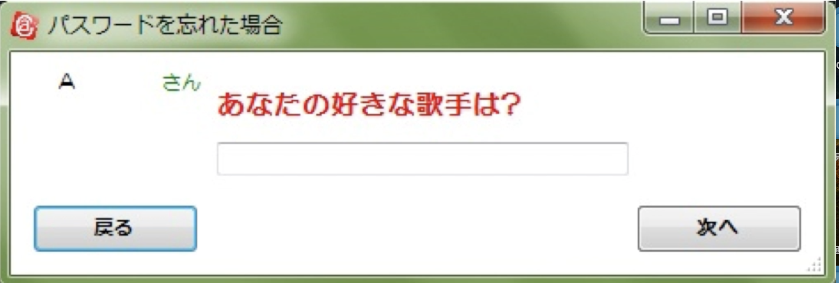
 | 1.【画面イメージ】
 | 【初期表示】 |  |  |  |  | 【スマホ版イメージ】
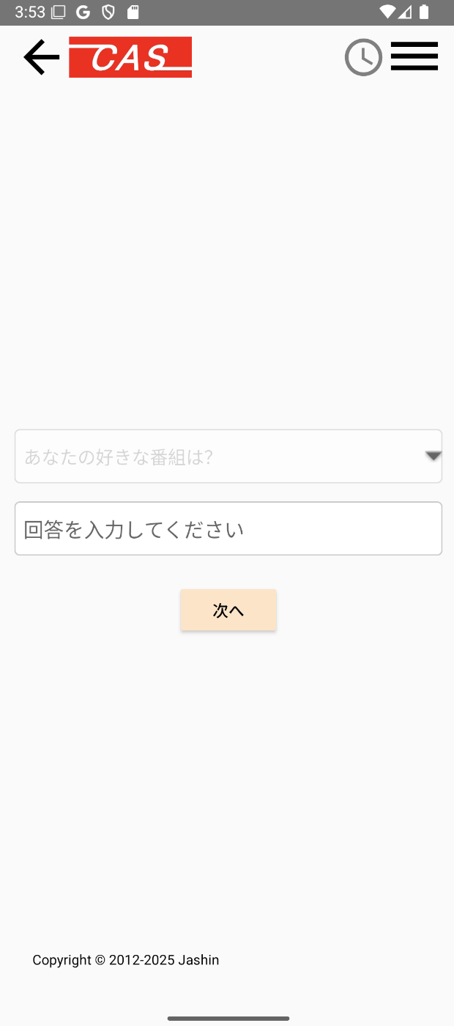

 | 2.【機能概要】
 | ログインしたいユーザのID（メールアドレス）（06_ユーザ管理）に紐づく、パスワードを忘れた場合の質問を表示させて、それに紐づく質問の回答を入力して、パスワード再設定（09_パスワード再登録）へ遷移すること。

 | 3.【前の画面より受け取ったパラメータ】
 | パラメータ名 | データ型 | 桁数
 | ユーザID | 文字列 | 32桁

 | 4.【イベント情報】
 | イベント名 | 処理概要
 | 初期表示時 | cookie(セッションストレージ).ユーザIDを元にDB（ユーザ情報テーブル）より、「パスワード忘れた時の質問ID」を取得し、質問の回答値を選択させる。
 | 次へボタンをクリック時 | クリック時に、入力した質問の回答値をDB（ユーザ情報テーブル）と照合して問題ない場合は、パスワード再設定（09_パスワード再登録）へ遷移すること。

 | 5.【フォーム情報】 |  |  |  | 6.【DB情報】
 | 項目名 | 部品 | 備考 |  | 取得元テーブル | 取得列 | データ型 | 桁数 | 備考
 | ヘッダーメニュー | 参照：【画面設計】01_メニュー(サイドバー＆ヘッダー).xlsx

 | 項目名 | 部品 | 備考 |  | 取得元テーブル | 取得列 | データ型 | 桁数 | 備考
 | パスワードを忘れた場合 | プルダウン （非活性） | 固定文言で定数一覧.パスワードを忘れた場合の質問を全て取得して、 ラベル「（パスワードを忘れた場合の質問.定数名）」の内容で表示する。 上記のうち、前画面（07_ID入力）で入力されたユーザIDに紐づく、パスワード忘れた時の質問IDを基に質問を選択させる。 質問は変更できないように非活性にする。 |  | ユーザ情報 | パスワード忘れた時の質問ID | 数値 | 1桁
 | パスワードを忘れた場合の回答 | テキストボックス | 質問の回答を入力する。 |  | ユーザ情報 | パスワード忘れた時の質問の回答 | 文字列 | 10桁
 | 次へ | ボタン | クリック時に、入力した質問の回答値をDB（ユーザ情報テーブル）と照合して問題ない場合は、パスワード再設定（09_パスワード再登録）へ遷移すること。 |  | ユーザ情報 |  |  |  | ユーザIDとパスワード忘れた時の質問の回答をキーとして照合できるかどうか確認する。（結果が１件存在した場合はOKとする。）

old
